단체등록 신청서
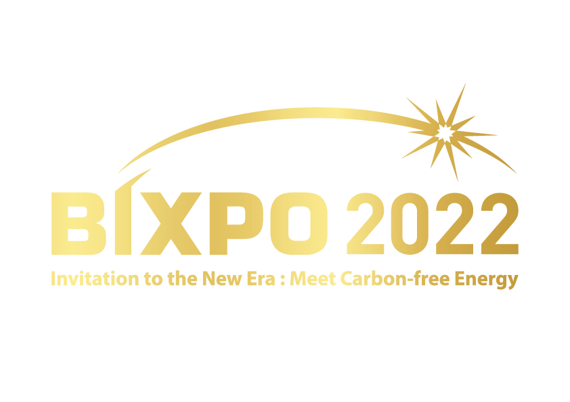
 |  | 2022 빛가람 국제전력기술 엑스포 단체등록 신청서 |  |  |  |  |  |  |  |  |  |  |  |  | 단체신청 제출 이메일주소 : admin@bixpo2022.kr (10.26까지 접수분만 가능하며, 이후에는 홈페이지 개별등록부탁드립니다.)

 |  | · 현 등록신청서는 단체등록 신청서로 플랫폼 상 필수항목에 대한 기입이 필요합니다.
 |  | · 본 신청서는 20명이상부터 신청 바라며, 그 이하는 'BIXPO 2022' 홈페이지에서 개별 참관객등록 바랍니다.
 |  | · 등록신청서 작성 후 메일로 제출해 주시면 약관동의 시트의 BIXPO 2022 참가 규정의 모든 약관을 확인하고 동의하시는 것으로 갈음하도록 하겠습니다.

 | *필수 입력 항목
 |  |  |  |  |  | 필터선택 | 필터선택 | 필터선택 |  |  |  |  |  |  |  |  | 필터선택 | 필터선택 | 필터선택 | 필터선택 | 필터선택 | 필터선택 | 필터선택 | 필터선택 | 필터선택
연번 | 계정정보(홈페이지) | 개인정보 |  |  |  |  |  |  |  |  |  |  |  |  |  |  | 설문조사
 | 이메일 (이메일 전체 기입) | 이름(국문) | 이름(영문) | 성(국문) | 성(영문) | 연령 | 성별 | 지역 | 회사(국문) | 회사(영문) | 부서(국문) | 부서(영문) | 직책(국문) | 직책(영문) | 전화번화(사무실) *숫자만 입력 | 핸드폰 *숫자만 입력 | 참관경로 | 회사분류 | 직종분류 | 관람목적 | 기타 프로그램 참여 여부
 |  |  |  |  |  |  |  |  |  |  |  |  |  |  |  |  |  |  |  |  | 개막식 (11월 2일(수) / 10:00~) | R&D 성과 컨퍼런스 (11월 2일(수) / 13:30~) | Energy Leaders Summit (11월 3일(목) / 09:30~) | KEPCO R&D Master Plan 발표회 (11월 3일(목) / 16:00~) | 폐막식 (11월 4일(금) / 14:00~)
1
2
3
4
5
6
7
8
9
10
11
12
13
14
15
16
17
18
19
20
21
22
23
24
25
26
27
28
29
30
31
32
33
34
35
36
37
38
39
40

